상품제안서
무선 탁상용선풍기 | 상품코드: S41470

 |  |  |  |  |  |  | 02-713-8555 | www.synergygift.co.kr
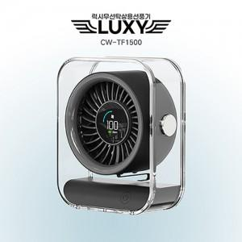

【상세/제작정보】 | <p><span style="font-size: 18.6667px;">※ 50개 미만 포장지포장 진행시 30,000원(VAT별도) 발생 됩니다.</span></p><p><span style="font-size: 18.6667px;">&nbsp;</span></p><p><span style="font-size: 18.6667px;">※ 기본수량 미만 발주 진행시 별도 문의 바랍니다.</span></p>

【인쇄/포장옵션】 | 레이저 / 포장지포장

【공급단가】 | 수량 | 20~ | 50~ | 100~ | 300~ | 1,000~
*VAT별도 | 단가 | 18,700원 | 17,500원 | 16,900원 | 16,200원 | 15,700원

【상품 URL】 | https://www.synergygift.co.kr:443/src/goods_detail.php?gdno=41470

